시중가 근거서류
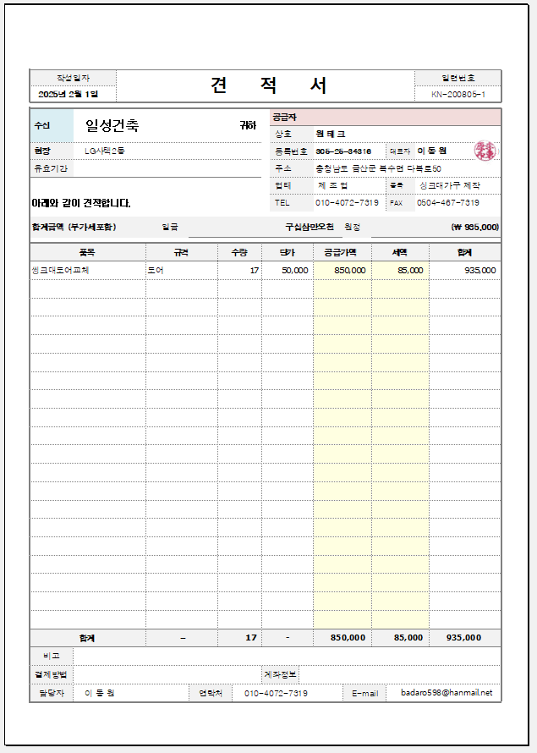
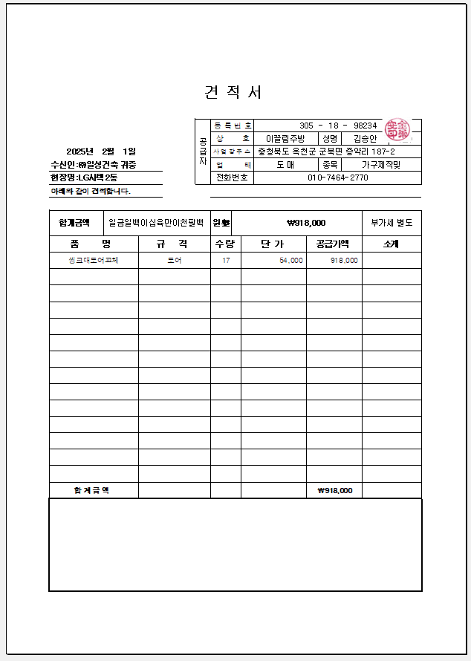
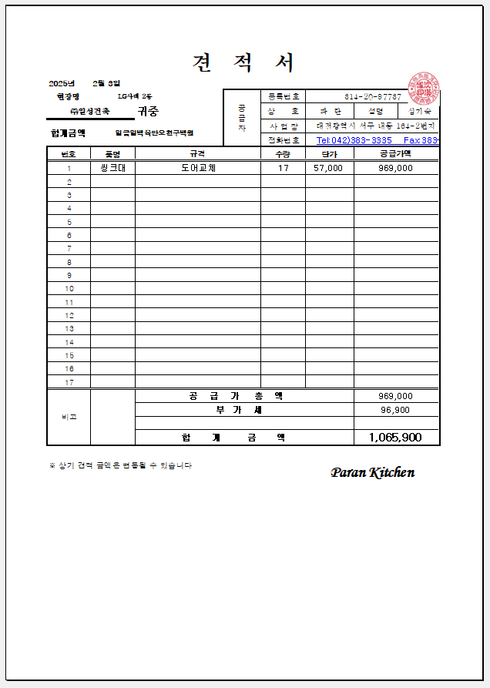
<첨부_2동 씽크대 상하부장 문짝교체, 전문업체 견적서>

